Sử dụng Remote WSL-Open fromWSL
デフォルトのWindows側のインストールパス
 | C:\Users\quang-vu\AppData\Local\Programs\Microsoft VS Code\bin

ユーザディレクトリの直下の「.bashrc」ファイルを編集する
 | cd ~
 | vi .bashrc

WSL2ではWindows側のCドライブは「/mnt/c/」にマウントされています。
そのため、WSL2側のデフォルトのパスは次のようになります。
 | /mnt/c/Users/quang-vu/AppData/Local/Programs/Microsoft VS Code/bin

.bashrcにPATHにVSCodeのパスを設定する
 | export PATH=$PATH:'/mnt/c/Users/quang-vu/AppData/Local/Programs/Microsoft VS Code/bin'
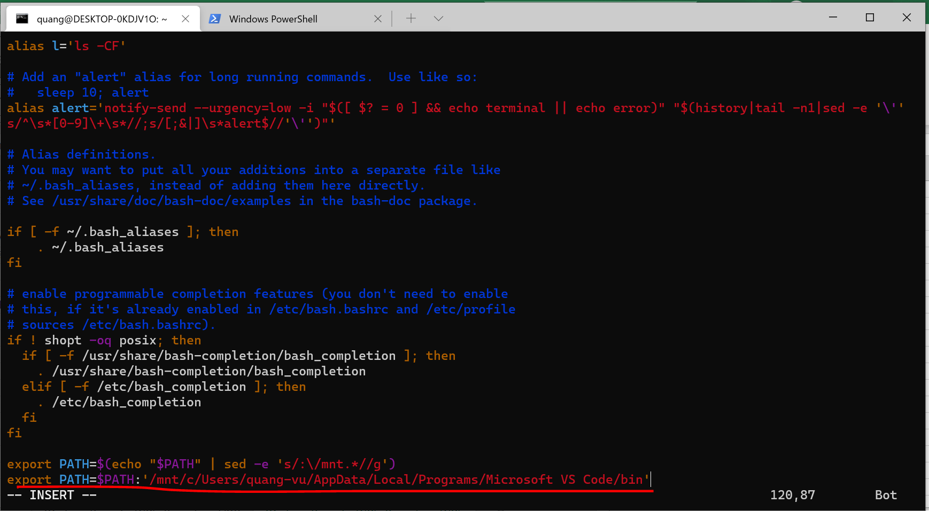

WSL2を再起動する
 | WSL2のターミナルを閉じる

Powershellで「wsl –shutdown」を実行する

WSL2のターミナルを起動する
 | wsl

Cài đặt Remote WSL
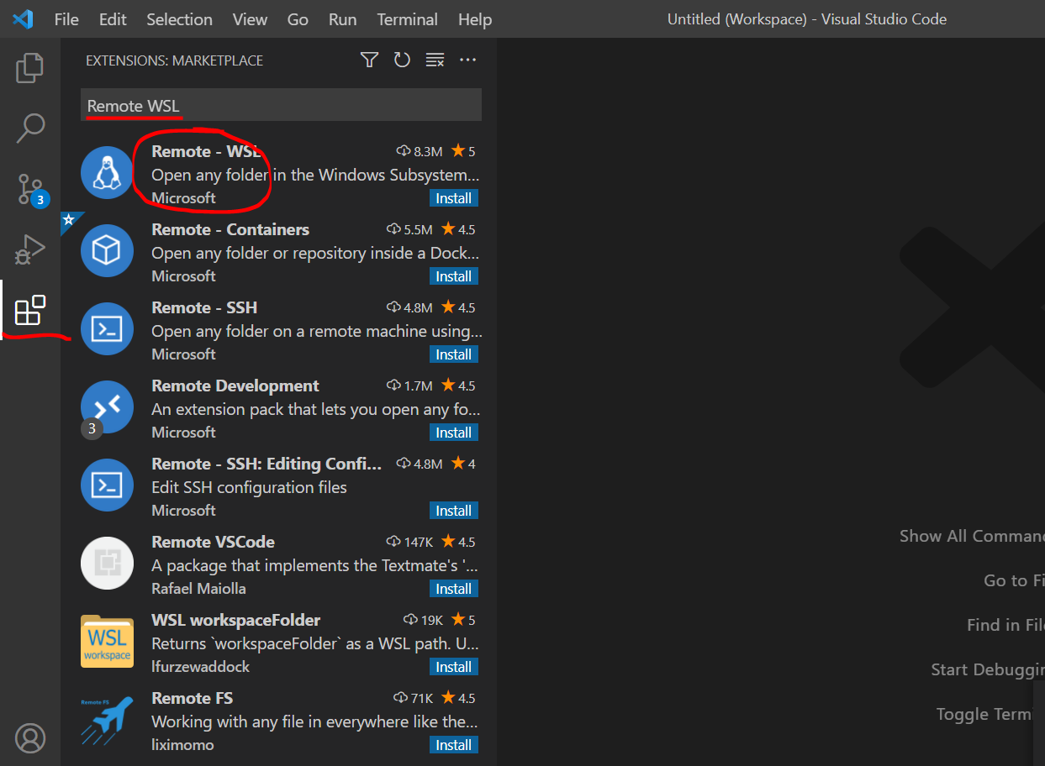

Sau khi cài đặt, thì có thể mở thư mục myapp từ dòng lệnh của Ubuntu
 | cd ~

 | cd myapp

 | code .

Đang kết nối
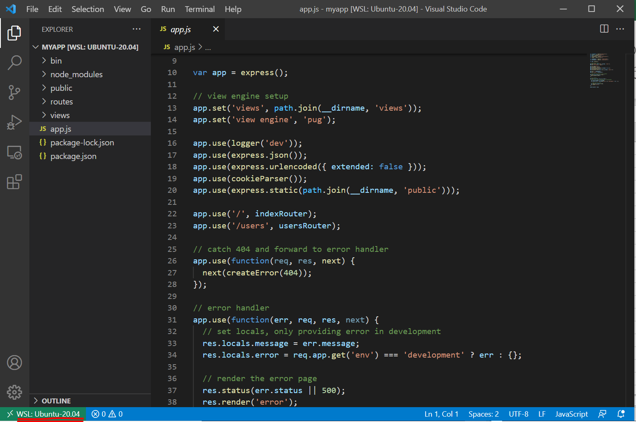

Trên Visual Studio Code mở Terminal và chạy ứng dụng
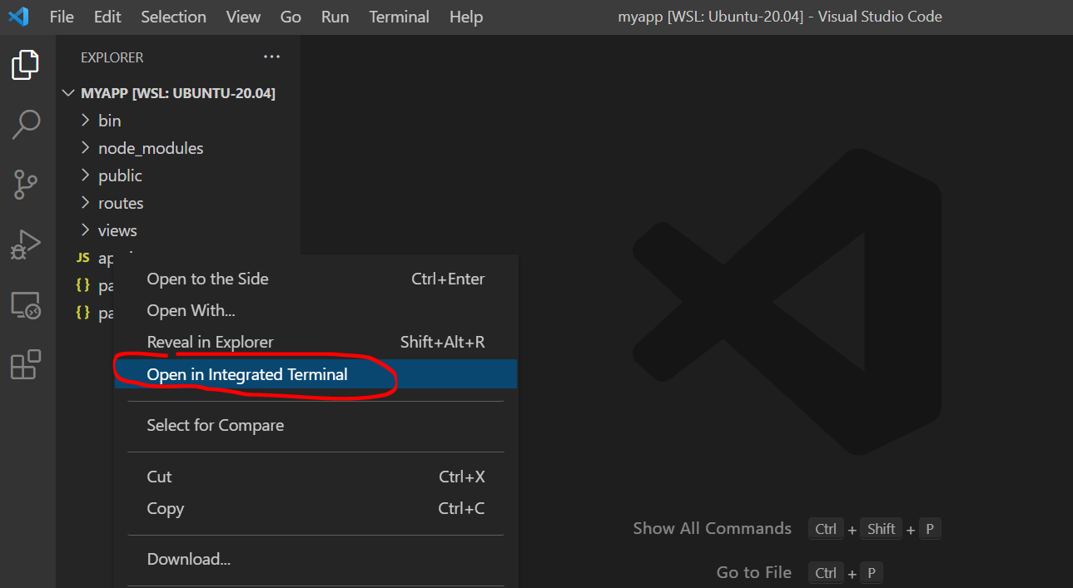

 | npm start
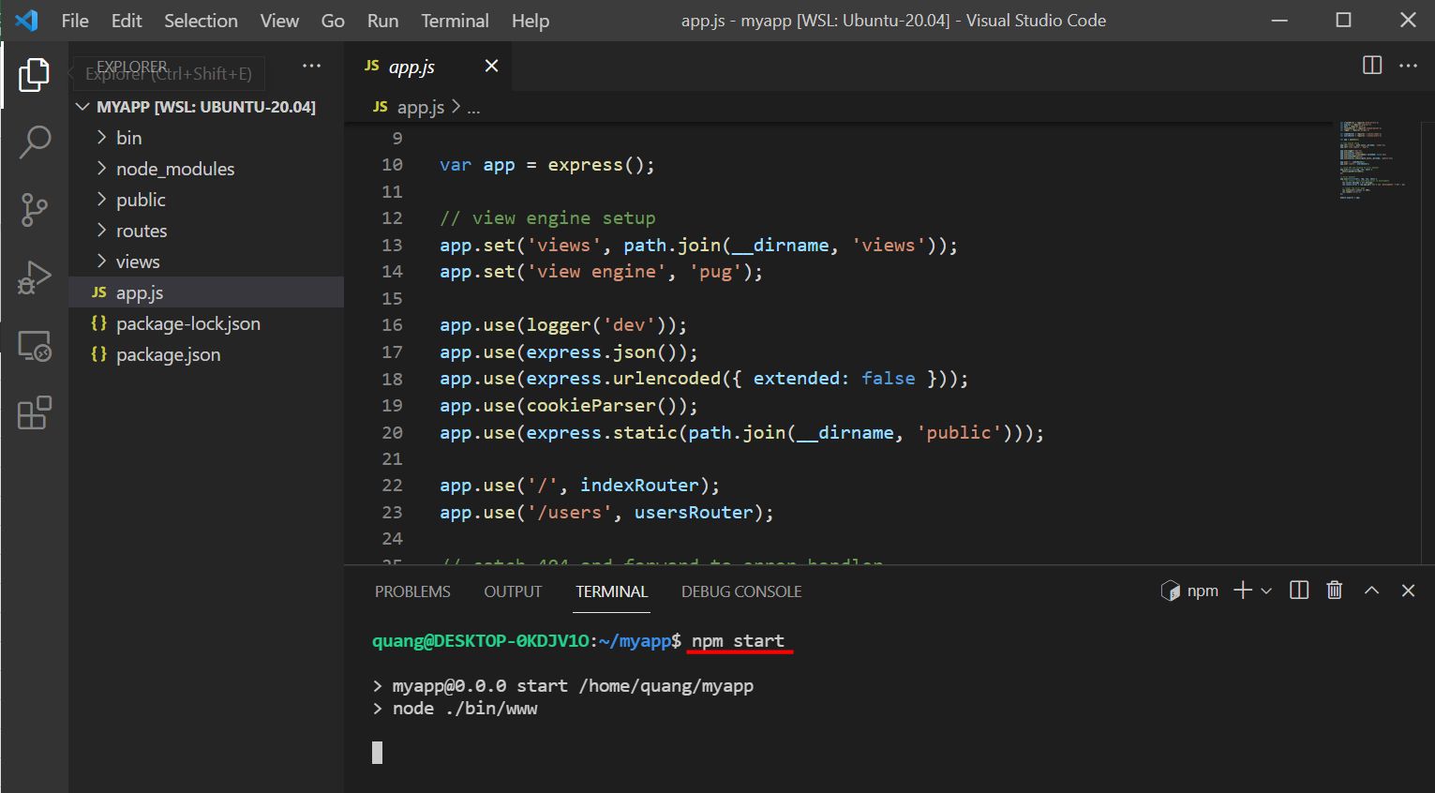

Kiểm tra ứng dụng được chạy bằng cách truy cập http://localhost:3000

Sử dụng Remote WSL-Open fromVSC
Cài đặt Remote WSL

Sau khi cài đặt, thì từ VSC truy cập menu: View -> Command Pallets, gõ WSL, chọn Remote-WSL: New Windows
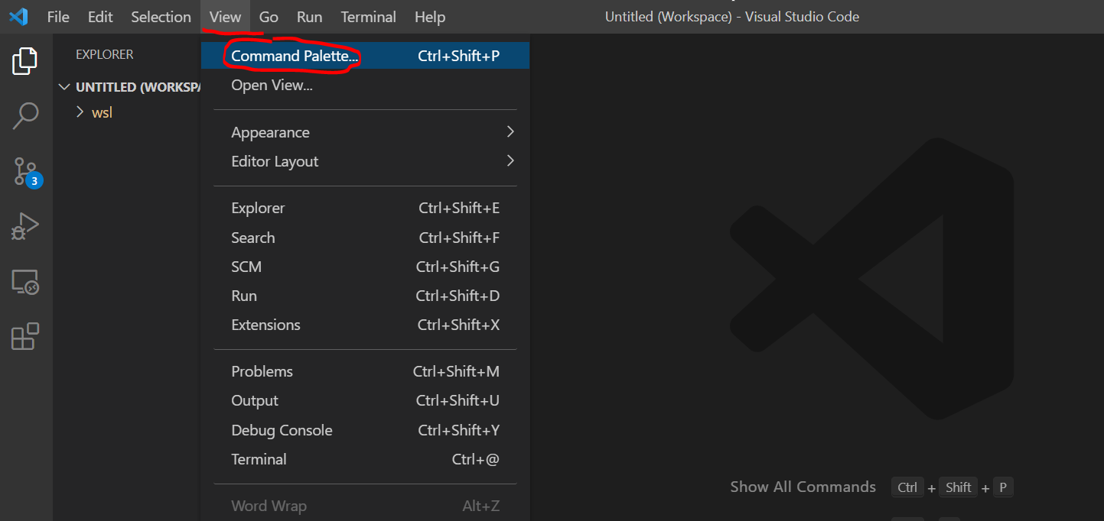

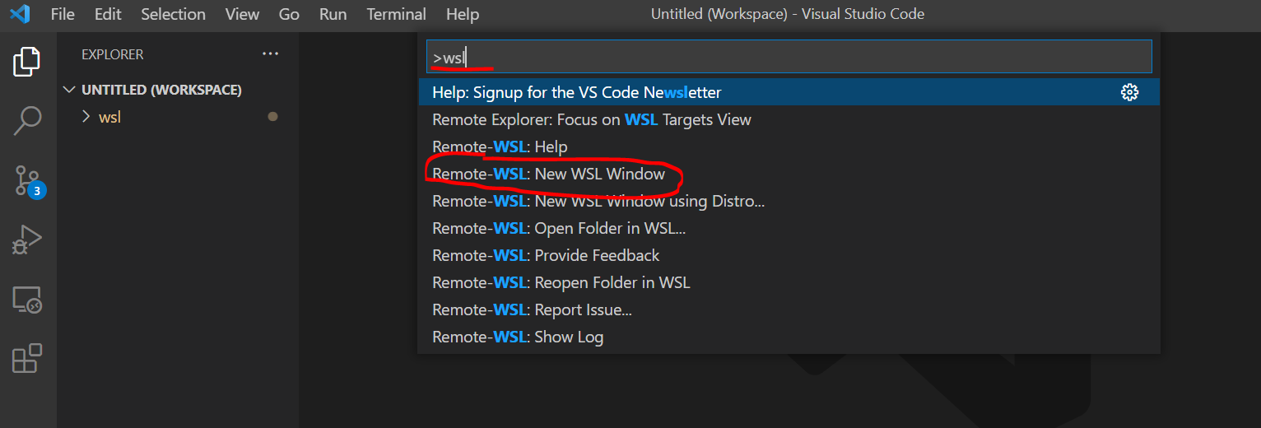

Đang kết nối
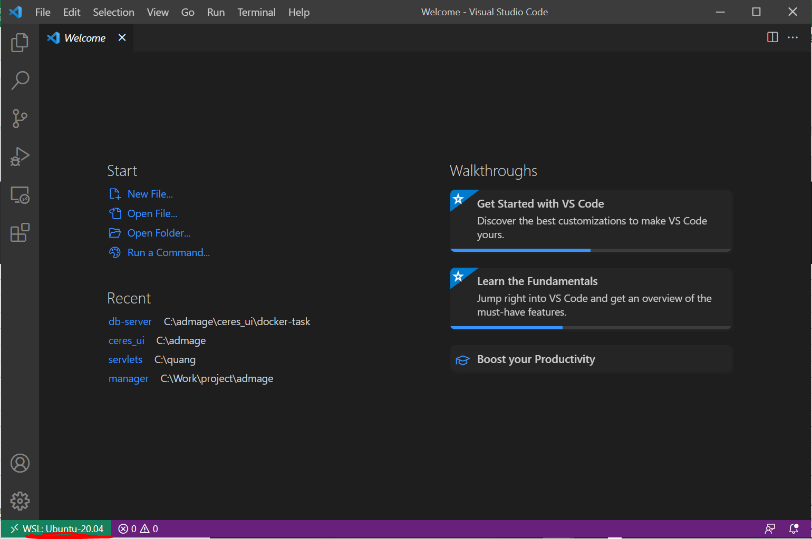

Mở thư mục trong Ubuntu, ví dụ mở /home/quang/myapp
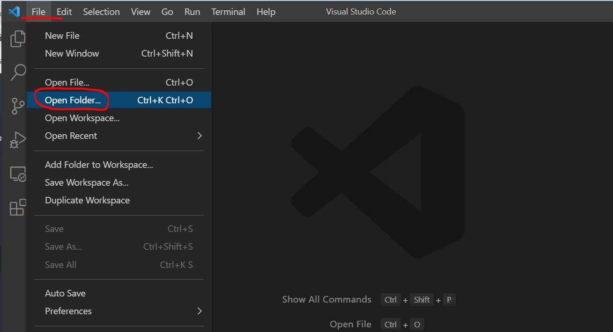

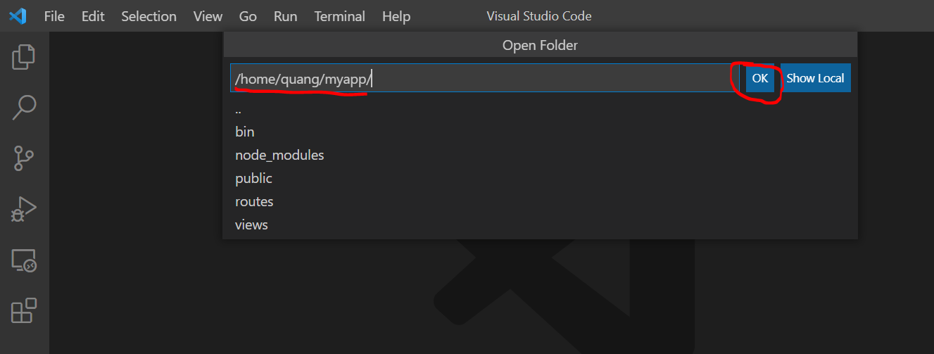

Trên Visual Studio Code mở Terminal và chạy ứng dụng

 | npm start

Kiểm tra ứng dụng được chạy bằng cách truy cập http://localhost:3000

